商品審査必要情報 (説明)
 | 御社名を入力。 | 商品ラベルに記載されている製造者名を入力。 | 商品のデザイン、形状が確認できる画像を貼付。 ※提出いただいた商品とフォーマットに入力された商品情報との照合用。 ※画像の余白はできるだけカットをお願いします。 | 商品に関するお客様からの問い合わせ窓口（電話番号、メールアドレス等）を入力。 ※商品ラベルに記載されているお問い合わせ先の照合用。商品ラベルに記載がない場合は入力不要。 | 受付時間・休業日等を入力。 ※商品ラベルに記載されているお問い合わせ先の照合用。商品ラベルに記載がない場合は入力不要。 | NBまたはPBを選択。 ※NB→市販品（他の販路でも販売可能または販売中の商品） ※PB→郵便局オリジナル商品として新規製造するもの | 商品名は全角20文字（半角40文字）以内 ※空白のセルも文字数に含みます。 （商品概要と同じ） ※以下の文字等は使用不可 ①英数字：Ⅳ系 丸数字：①など ②使えない記号：【】など | 商品に表示されるバーコードのJANコードを入力。 ※半角数値13桁 （商品概要と同じ） ※JANコード未定の場合は、『9999999999999』と入力。 ※TS社からのJANコード提供が必要な場合は『JAN作成希望』と入力。 | 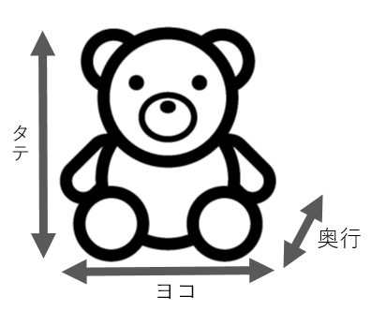 商品本体の大きさを入力。 ※はがきなど、奥行が存在しない商品はＬ列を「1mm」と入力。 ※食品は商品外装サイズと同じサイズを入力。 |  |  | 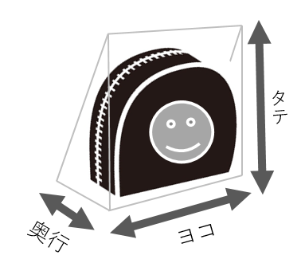 販売形態の外装（パッケージ）の大きさを入力。 ※はがきなど、奥行が存在しない商品はＯ列を「1mm」と入力。 ※外箱やPP袋等の外装なしで販売する商品は商品本体サイズと同じサイズを入力。 |  |  | 什器有の場合は、その大きさを入力。（ない場合は空欄） |  |  | 外装（パッケージ）を含めた商品1点当たりの重量を入力。 | 商品ラベルに記載されている商品入数を入力。 ＜例＞ ・内容量×数量（150g×4） ・数量（5個） ・数量（4枚） ・20ページ ※商品ラベルに記載されている内容の照合用。商品ラベルに記載がない場合は入力不要。 | 対象：非食品 商品の素材を入力。 | 対象：非食品 商品外装の素材を入力。 | 対象：非食品 商品の原産国を入力。 | 対象：食品 アレルゲンを入力 | 対象：食品 賞味期間を入力 ※製造から〇日
No | 御社名 | 製造者名 | 商品画像 | 商品に表示されている お問い合わせ先 （商品に記載がない場合は 入力不要） | 商品に表示されている お問い合わせ 受付時間/休業日 （商品に記載がない場合は 入力不要） | ＮＢorＰＢ | 商品名 (正式名称) | JANコード | 商品本体サイズ(mm) |  |  | 商品外装サイズ(mm) |  |  | 什器サイズ(mm) |  |  | 商品1個あたりの 重量(g) | 商品に表示されている 商品入数 （内容量＝グラム数） （数量＝個数・枚数） | 本体素材 ※非食品のみ | 外装素材 ※非食品のみ | 原産国 ※非食品のみ | アレルゲン ※食品のみ | 賞味期間 ※食品のみ
 |  |  |  |  |  |  |  |  | ヨコ （幅） | タテ （高さ） | 奥行 | ヨコ （幅） | タテ （高さ） | 奥行 | ヨコ （幅） | タテ （高さ） | 奥行
1 | 株式会社〇〇〇〇 | 株式会社〇〇〇〇 |  | 999-999-9999 | 10:00～17:00 土日祝日・年末年始除く | NB | くま太郎ぬいぐるみ | JAN作成希望 | 80 | 100 | 80 | 85 | 105 | 85 | 172 | 150 | 260 | 150 |  | ポリエステル、ポリウレタン | ポリプロピレン | 中国
2 | 株式会社〇〇〇〇 | △△△食品株式会社 |  | 999-999-9999 | 10:00～17:00 土日祝日・年末年始除く | NB | おいしいレトルトカレー | 1234567890123 | 180 | 120 | 40 | 180 | 120 | 40 |  |  |  | 210 | 200g×1 |  |  |  | 小麦・豚肉 | 2年

